CA 2020 & Pays
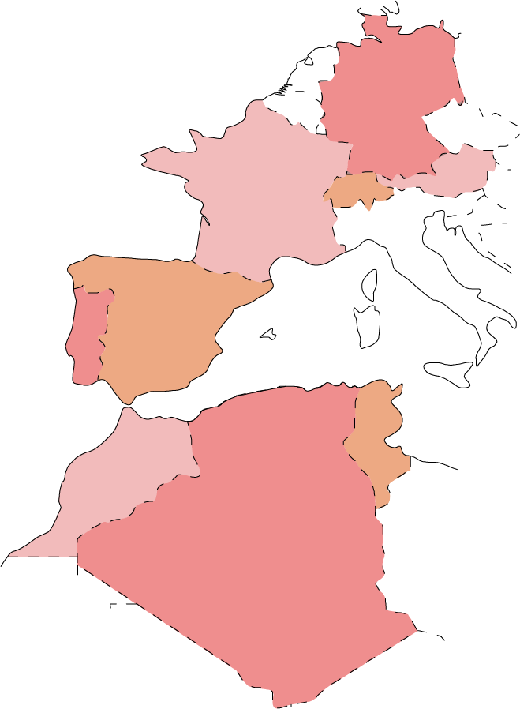
Date | Services | Paiement | Allemagne | Algérie | Autriche | Espagne | France | Maroc | Portugal | Suisse | Tunisie
2020-01-01 | Location | Espèce | 3,901 € | 7,501 € | 2,639 € | 2,251 € | 5,163 € | 5,047 € | 6,508 € | 997 € | 2,499 €
2020-01-01 | Location | Espèce | 6,460 € | 4,457 € | 4,162 € | 5,811 € | 4,664 € | 1,131 € | 5,126 € | 4,162 € | 5,384 €
2020-01-01 | Vente | CB | 4,037 € | 2,462 € | 4,151 € | 3,938 € | 2,214 € | 1,847 € | 3,056 € | 2,434 € | 6,001 €
2020-01-01 | Vente | CB | 5,092 € | 4,822 € | 1,036 € | 4,582 € | 6,820 € | 3,477 € | 1,851 € | 6,903 € | 2,022 €
2020-01-01 | Location | Espèce | 1,564 € | 873 € | 3,553 € | 3,165 € | 6,071 € | 7,468 € | 7,020 € | 6,701 € | 1,065 €
2020-01-01 | Vente | CB | 5,286 € | 805 € | 4,197 € | 6,723 € | 3,727 € | 1,189 € | 2,055 € | 7,083 € | 1,357 €
2020-01-01 | Location | Espèce | 3,213 € | 4,154 € | 3,743 € | 5,546 € | 3,212 € | 3,766 € | 6,928 € | 5,790 € | 1,850 €
2020-01-02 | Vente | CB | 5,741 € | 5,460 € | 5,148 € | 6,506 € | 5,862 € | 2,808 € | 4,832 € | 3,509 € | 6,826 €
2020-01-02 | Location | CB | 5,610 € | 5,423 € | 7,229 € | 2,217 € | 2,872 € | 2,663 € | 3,644 € | 3,982 € | 5,228 €
2020-01-02 | Location | Espèce | 6,023 € | 3,829 € | 5,129 € | 4,479 € | 5,379 € | 5,080 € | 6,232 € | 1,560 € | 6,563 €
2020-01-02 | Location | Espèce | 6,670 € | 2,905 € | 7,086 € | 4,853 € | 2,362 € | 4,454 € | 2,435 € | 1,515 € | 2,735 €
2020-01-02 | Vente | CB | 7,274 € | 785 € | 6,854 € | 1,913 € | 2,256 € | 6,668 € | 2,465 € | 3,222 € | 1,053 €
2020-01-02 | Vente | CB | 2,547 € | 3,072 € | 2,801 € | 5,603 € | 3,953 € | 5,147 € | 5,859 € | 4,476 € | 6,661 €
2020-01-02 | Location | Espèce | 2,996 € | 6,943 € | 4,560 € | 7,441 € | 6,020 € | 6,213 € | 1,559 € | 1,443 € | 2,620 €
2020-01-02 | Vente | Espèce | 2,871 € | 6,782 € | 6,149 € | 4,554 € | 2,327 € | 7,431 € | 2,126 € | 4,887 € | 2,013 €
2020-01-02 | Location | Espèce | 6,869 € | 5,327 € | 6,519 € | 6,217 € | 6,795 € | 3,127 € | 4,357 € | 2,478 € | 1,330 €
2020-01-02 | Vente | CB | 3,914 € | 934 € | 2,750 € | 5,084 € | 1,488 € | 3,229 € | 5,639 € | 6,618 € | 2,593 €
2020-01-03 | Location | CB | 4,548 € | 3,840 € | 4,216 € | 5,891 € | 7,417 € | 2,195 € | 7,391 € | 5,841 € | 5,195 €
2020-01-03 | Location | Espèce | 3,429 € | 5,487 € | 6,551 € | 2,175 € | 4,111 € | 4,563 € | 6,611 € | 3,109 € | 1,008 €
2020-01-03 | Vente | CB | 3,828 € | 1,479 € | 2,542 € | 961 € | 4,184 € | 7,261 € | 6,495 € | 5,351 € | 3,213 €
2020-01-03 | Location | Espèce | 5,526 € | 3,102 € | 1,693 € | 2,678 € | 5,015 € | 3,222 € | 7,135 € | 1,985 € | 1,903 €
2020-01-03 | Location | CB | 6,411 € | 1,215 € | 2,955 € | 1,676 € | 1,391 € | 5,101 € | 2,170 € | 2,779 € | 6,842 €
2020-01-03 | Location | CB | 1,965 € | 4,305 € | 5,875 € | 1,610 € | 7,287 € | 3,756 € | 6,596 € | 6,870 € | 4,075 €
2020-01-04 | Location | CB | 5,433 € | 5,261 € | 2,112 € | 2,798 € | 1,612 € | 3,813 € | 6,512 € | 4,124 € | 6,787 €
2020-01-04 | Vente | Espèce | 3,641 € | 6,106 € | 6,711 € | 5,466 € | 1,153 € | 5,349 € | 3,257 € | 4,618 € | 7,333 €
2020-01-04 | Vente | Espèce | 5,489 € | 4,914 € | 6,137 € | 2,894 € | 3,020 € | 6,577 € | 1,104 € | 1,060 € | 3,548 €
2020-01-04 | Vente | Espèce | 1,878 € | 3,169 € | 5,640 € | 4,047 € | 1,151 € | 6,193 € | 2,049 € | 3,992 € | 7,350 €
2020-01-04 | Location | Espèce | 2,479 € | 4,209 € | 5,528 € | 3,962 € | 6,464 € | 3,284 € | 4,033 € | 6,384 € | 1,372 €
2020-01-04 | Location | Espèce | 6,675 € | 1,339 € | 1,367 € | 6,032 € | 1,770 € | 4,701 € | 5,309 € | 5,595 € | 4,737 €
2020-01-04 | Location | CB | 6,431 € | 1,429 € | 1,851 € | 6,191 € | 1,247 € | 5,530 € | 6,454 € | 1,286 € | 2,382 €
2020-01-04 | Location | Espèce | 5,597 € | 6,944 € | 6,421 € | 7,251 € | 2,794 € | 1,250 € | 7,355 € | 6,255 € | 4,998 €
2020-01-04 | Vente | Espèce | 1,788 € | 6,911 € | 3,547 € | 6,941 € | 7,359 € | 7,103 € | 6,472 € | 7,356 € | 1,584 €
2020-01-05 | Vente | Espèce | 1,936 € | 4,819 € | 3,564 € | 3,135 € | 6,721 € | 5,848 € | 996 € | 4,294 € | 1,196 €
2020-01-05 | Location | Espèce | 3,231 € | 3,361 € | 2,567 € | 1,932 € | 1,127 € | 5,778 € | 6,606 € | 1,317 € | 5,815 €
2020-01-05 | Vente | CB | 4,862 € | 3,421 € | 6,394 € | 1,089 € | 5,001 € | 5,106 € | 4,313 € | 7,281 € | 823 €
2020-01-05 | Vente | CB | 4,726 € | 794 € | 4,017 € | 3,343 € | 2,226 € | 2,501 € | 1,140 € | 3,221 € | 6,402 €
2020-01-05 | Location | CB | 7,459 € | 4,669 € | 5,638 € | 1,483 € | 3,484 € | 4,038 € | 6,307 € | 6,079 € | 4,850 €
2020-01-05 | Vente | CB | 6,693 € | 3,372 € | 3,863 € | 2,673 € | 6,298 € | 1,298 € | 2,827 € | 5,593 € | 840 €
2020-01-05 | Vente | CB | 2,694 € | 5,094 € | 2,506 € | 4,448 € | 1,651 € | 7,167 € | 7,265 € | 7,271 € | 1,109 €
2020-01-05 | Vente | Espèce | 3,710 € | 1,938 € | 3,725 € | 1,643 € | 7,230 € | 6,309 € | 5,909 € | 2,347 € | 6,660 €
2020-01-06 | Location | CB | 3,675 € | 845 € | 2,789 € | 6,768 € | 3,346 € | 6,162 € | 6,499 € | 7,478 € | 7,143 €
2020-01-06 | Vente | CB | 6,166 € | 6,410 € | 7,333 € | 1,815 € | 2,061 € | 974 € | 1,257 € | 4,483 € | 6,362 €
2020-01-06 | Vente | Espèce | 3,963 € | 4,024 € | 4,255 € | 4,308 € | 918 € | 6,400 € | 1,440 € | 1,956 € | 5,474 €
2020-01-06 | Location | CB | 995 € | 4,785 € | 5,490 € | 5,521 € | 2,569 € | 3,567 € | 2,193 € | 7,457 € | 3,645 €
2020-01-06 | Location | CB | 1,128 € | 1,145 € | 6,853 € | 5,856 € | 7,206 € | 6,825 € | 1,949 € | 4,610 € | 4,322 €
2020-01-06 | Vente | CB | 6,192 € | 2,206 € | 3,408 € | 2,966 € | 3,905 € | 2,626 € | 4,041 € | 1,877 € | 2,610 €
2020-01-07 | Vente | Espèce | 1,447 € | 2,930 € | 6,998 € | 2,088 € | 6,713 € | 7,261 € | 3,431 € | 4,533 € | 5,622 €
2020-01-07 | Vente | CB | 6,064 € | 4,719 € | 3,135 € | 5,738 € | 5,428 € | 2,669 € | 2,509 € | 6,452 € | 1,949 €
2020-01-07 | Vente | CB | 1,314 € | 3,627 € | 2,773 € | 5,718 € | 5,375 € | 5,197 € | 1,999 € | 5,350 € | 4,426 €
2020-01-07 | Vente | CB | 1,396 € | 4,776 € | 2,172 € | 6,265 € | 6,670 € | 4,110 € | 948 € | 4,727 € | 4,374 €
2020-01-07 | Vente | Espèce | 1,184 € | 4,349 € | 6,868 € | 7,323 € | 3,635 € | 7,206 € | 4,215 € | 2,456 € | 6,881 €
2020-01-07 | Vente | CB | 4,024 € | 7,044 € | 7,416 € | 3,355 € | 4,154 € | 946 € | 1,034 € | 4,642 € | 2,289 €
2020-01-08 | Vente | CB | 1,654 € | 4,461 € | 3,734 € | 7,534 € | 3,835 € | 6,526 € | 1,836 € | 6,880 € | 2,509 €
2020-01-08 | Vente | CB | 3,881 € | 1,851 € | 7,426 € | 2,884 € | 2,617 € | 6,809 € | 1,973 € | 5,968 € | 2,868 €
2020-01-08 | Vente | CB | 6,289 € | 1,712 € | 5,656 € | 1,765 € | 4,131 € | 1,411 € | 5,380 € | 4,147 € | 3,744 €
2020-01-08 | Vente | CB | 5,820 € | 3,961 € | 4,379 € | 2,346 € | 3,658 € | 6,558 € | 1,909 € | 957 € | 1,751 €
2020-01-08 | Vente | CB | 5,618 € | 2,218 € | 3,553 € | 7,215 € | 3,611 € | 5,362 € | 6,136 € | 4,275 € | 3,726 €
2020-01-08 | Location | Espèce | 5,339 € | 6,716 € | 6,529 € | 2,056 € | 3,054 € | 1,146 € | 7,178 € | 4,549 € | 5,255 €
2020-01-08 | Vente | Espèce | 957 € | 2,726 € | 6,236 € | 4,251 € | 4,104 € | 2,097 € | 2,161 € | 6,487 € | 805 €
2020-01-08 | Vente | Espèce | 5,837 € | 4,623 € | 1,791 € | 5,453 € | 3,595 € | 6,413 € | 1,218 € | 7,488 € | 6,577 €
2020-01-08 | Vente | CB | 7,292 € | 1,251 € | 2,282 € | 1,962 € | 6,592 € | 2,837 € | 5,590 € | 1,258 € | 6,238 €
2020-01-08 | Vente | CB | 6,608 € | 4,993 € | 7,399 € | 5,156 € | 7,126 € | 2,782 € | 946 € | 16,983 € | 6,566 €
2020-01-09 | Vente | Espèce | 5,757 € | 4,919 € | 4,708 € | 6,085 € | 7,377 € | 1,209 € | 6,091 € | 4,377 € | 3,824 €
2020-01-09 | Vente | CB | 5,398 € | 6,699 € | 1,326 € | 3,927 € | 6,242 € | 7,272 € | 4,553 € | 6,052 € | 6,059 €
2020-01-09 | Location | CB | 3,539 € | 5,975 € | 5,642 € | 6,040 € | 4,156 € | 3,406 € | 5,727 € | 6,721 € | 2,024 €
2020-01-09 | Location | CB | 3,549 € | 7,502 € | 5,419 € | 4,263 € | 3,293 € | 3,979 € | 2,197 € | 4,658 € | 1,329 €
2020-01-09 | Vente | CB | 7,447 € | 998 € | 6,147 € | 4,811 € | 2,513 € | 1,111 € | 6,532 € | 5,331 € | 4,649 €
2020-01-09 | Vente | Espèce | 1,482 € | 3,186 € | 1,240 € | 2,425 € | 6,579 € | 1,614 € | 3,056 € | 4,533 € | 3,409 €
2020-01-09 | Location | CB | 1,422 € | 1,280 € | 6,798 € | 1,607 € | 4,877 € | 7,386 € | 6,395 € | 4,528 € | 1,366 €
2020-01-09 | Vente | Espèce | 6,553 € | 6,541 € | 3,835 € | 2,645 € | 1,053 € | 2,016 € | 4,087 € | 1,527 € | 6,028 €
2020-01-10 | Location | CB | 4,495 € | 3,031 € | 7,379 € | 1,014 € | 7,038 € | 7,455 € | 3,418 € | 1,097 € | 5,457 €
2020-01-10 | Vente | Espèce | 2,706 € | 3,474 € | 7,103 € | 1,209 € | 6,980 € | 1,354 € | 4,861 € | 2,556 € | 4,313 €
2020-01-10 | Vente | CB | 3,975 € | 3,336 € | 776 € | 6,638 € | 5,152 € | 7,419 € | 2,312 € | 4,881 € | 4,945 €
2020-01-10 | Vente | Espèce | 3,397 € | 3,334 € | 7,197 € | 6,236 € | 5,495 € | 5,999 € | 7,415 € | 6,206 € | 2,141 €
2020-01-10 | Vente | CB | 2,124 € | 2,765 € | 2,348 € | 6,311 € | 4,344 € | 1,169 € | 1,268 € | 6,823 € | 2,129 €
2020-01-10 | Vente | CB | 3,145 € | 2,248 € | 818 € | 5,301 € | 4,941 € | 6,608 € | 1,216 € | 4,552 € | 1,889 €
2020-01-10 | Vente | CB | 7,423 € | 7,235 € | 6,034 € | 4,626 € | 1,803 € | 5,128 € | 4,453 € | 1,806 € | 1,434 €
2020-01-11 | Vente | CB | 4,050 € | 3,922 € | 4,707 € | 6,068 € | 7,074 € | 5,341 € | 7,003 € | 2,882 € | 5,863 €
2020-01-11 | Location | Espèce | 6,469 € | 2,499 € | 6,660 € | 4,477 € | 4,727 € | 1,475 € | 3,263 € | 3,355 € | 2,043 €
2020-01-11 | Location | CB | 7,489 € | 4,435 € | 2,578 € | 2,160 € | 6,144 € | 1,402 € | 6,598 € | 7,540 € | 5,538 €
2020-01-11 | Vente | CB | 5,319 € | 6,590 € | 6,285 € | 5,077 € | 3,652 € | 1,374 € | 4,157 € | 5,162 € | 1,031 €
2020-01-11 | Vente | Espèce | 5,588 € | 906 € | 4,296 € | 6,025 € | 1,868 € | 7,260 € | 4,739 € | 6,192 € | 4,897 €
2020-01-11 | Vente | CB | 1,221 € | 3,967 € | 6,672 € | 1,778 € | 4,311 € | 2,436 € | 1,987 € | 3,537 € | 3,640 €
2020-01-11 | Vente | Espèce | 2,094 € | 2,192 € | 4,987 € | 1,005 € | 5,775 € | 3,140 € | 2,898 € | 1,686 € | 3,913 €
2020-01-11 | Vente | Espèce | 5,155 € | 5,233 € | 5,950 € | 1,751 € | 4,562 € | 3,131 € | 7,510 € | 3,599 € | 981 €
2020-01-11 | Vente | CB | 3,154 € | 3,557 € | 5,820 € | 5,828 € | 2,922 € | 863 € | 7,335 € | 3,314 € | 4,571 €
2020-01-11 | Vente | Espèce | 5,740 € | 4,348 € | 4,011 € | 6,765 € | 4,968 € | 1,747 € | 1,256 € | 6,834 € | 1,320 €
2020-01-11 | Vente | CB | 4,181 € | 3,401 € | 2,056 € | 1,500 € | 1,585 € | 1,254 € | 5,889 € | 6,301 € | 4,658 €
2020-01-12 | Vente | Espèce | 6,540 € | 3,281 € | 1,696 € | 6,640 € | 4,758 € | 3,453 € | 2,737 € | 5,609 € | 2,232 €
2020-01-12 | Location | Espèce | 2,930 € | 2,603 € | 1,648 € | 1,855 € | 2,129 € | 3,200 € | 6,912 € | 5,508 € | 6,532 €
2020-01-12 | Vente | Espèce | 4,195 € | 6,607 € | 1,395 € | 3,949 € | 4,867 € | 6,550 € | 3,833 € | 6,136 € | 6,448 €
2020-01-12 | Vente | Espèce | 6,127 € | 7,048 € | 6,741 € | 2,355 € | 4,131 € | 1,571 € | 7,297 € | 5,326 € | 3,077 €
2020-01-12 | Location | Espèce | 6,046 € | 1,299 € | 1,635 € | 5,180 € | 7,504 € | 4,308 € | 5,273 € | 6,539 € | 4,164 €
2020-01-12 | Location | Espèce | 6,182 € | 3,308 € | 6,322 € | 3,025 € | 3,146 € | 6,408 € | 2,232 € | 4,459 € | 5,906 €
2020-01-12 | Location | CB | 3,790 € | 5,619 € | 1,394 € | 5,513 € | 3,229 € | 1,250 € | 4,076 € | 7,380 € | 900 €
2020-01-12 | Vente | Espèce | 1,477 € | 3,750 € | 4,996 € | 1,414 € | 4,897 € | 1,232 € | 2,540 € | 2,543 € | 1,128 €
2020-01-12 | Vente | Espèce | 5,138 € | 2,872 € | 6,629 € | 7,244 € | 2,486 € | 1,649 € | 5,390 € | 5,499 € | 1,445 €
2020-01-13 | Vente | Espèce | 7,260 € | 4,071 € | 1,395 € | 7,280 € | 7,213 € | 3,388 € | 5,921 € | 6,308 € | 6,118 €
2020-01-13 | Vente | Espèce | 5,531 € | 7,238 € | 7,323 € | 4,953 € | 5,560 € | 2,094 € | 7,291 € | 6,288 € | 2,974 €
2020-01-13 | Vente | CB | 3,520 € | 3,456 € | 4,829 € | 2,386 € | 2,489 € | 5,003 € | 2,748 € | 2,557 € | 3,294 €
2020-01-13 | Location | CB | 2,177 € | 4,325 € | 1,481 € | 5,828 € | 6,398 € | 6,464 € | 6,527 € | 6,054 € | 2,617 €
2020-01-13 | Location | Espèce | 1,613 € | 5,757 € | 2,078 € | 6,341 € | 6,418 € | 6,158 € | 7,261 € | 6,159 € | 974 €
2020-01-13 | Location | CB | 3,322 € | 4,698 € | 5,318 € | 4,434 € | 1,895 € | 2,744 € | 6,324 € | 4,071 € | 4,283 €
2020-01-13 | Location | CB | 6,245 € | 2,287 € | 4,476 € | 1,421 € | 3,520 € | 3,843 € | 5,144 € | 5,931 € | 3,563 €
2020-01-13 | Vente | Espèce | 1,568 € | 2,484 € | 5,219 € | 6,345 € | 1,853 € | 2,075 € | 5,551 € | 3,373 € | 5,517 €
2020-01-13 | Vente | Espèce | 4,614 € | 4,101 € | 2,238 € | 971 € | 1,004 € | 6,870 € | 1,287 € | 1,556 € | 6,567 €
2020-01-13 | Location | CB | 6,432 € | 6,742 € | 3,985 € | 6,150 € | 2,539 € | 1,690 € | 1,670 € | 1,913 € | 4,671 €
2020-01-13 | Vente | CB | 1,231 € | 3,821 € | 7,031 € | 1,497 € | 4,519 € | 1,093 € | 3,837 € | 5,551 € | 7,113 €
2020-01-13 | Vente | CB | 4,568 € | 4,197 € | 3,846 € | 5,664 € | 7,230 € | 3,813 € | 3,118 € | 6,369 € | 35,215 €
2020-01-14 | Vente | Espèce | 4,116 € | 6,644 € | 7,128 € | 6,806 € | 1,114 € | 4,257 € | 4,436 € | 6,917 € | 4,493 €
2020-01-14 | Vente | Espèce | 6,307 € | 5,274 € | 4,974 € | 2,875 € | 6,107 € | 6,612 € | 4,238 € | 3,520 € | 1,747 €
2020-01-14 | Vente | CB | 3,903 € | 3,282 € | 5,687 € | 5,165 € | 5,347 € | 2,410 € | 2,668 € | 4,090 € | 5,393 €
2020-01-14 | Vente | Espèce | 6,506 € | 7,045 € | 1,216 € | 4,212 € | 4,058 € | 6,927 € | 3,322 € | 1,126 € | 2,433 €
2020-01-14 | Vente | CB | 1,548 € | 6,128 € | 2,572 € | 6,848 € | 1,671 € | 1,635 € | 6,039 € | 4,659 € | 1,607 €
2020-01-14 | Vente | CB | 1,574 € | 4,768 € | 6,484 € | 6,066 € | 7,081 € | 4,865 € | 7,058 € | 12,408 € | 6,099 €
2020-01-15 | Vente | CB | 5,098 € | 5,589 € | 2,818 € | 2,897 € | 3,828 € | 5,941 € | 2,617 € | 3,227 € | 4,716 €
2020-01-15 | Location | CB | 5,649 € | 5,099 € | 6,929 € | 6,982 € | 1,419 € | 2,803 € | 1,299 € | 6,404 € | 6,322 €
2020-01-15 | Location | CB | 5,749 € | 2,806 € | 6,091 € | 4,308 € | 5,437 € | 3,175 € | 5,700 € | 7,331 € | 4,600 €
2020-01-15 | Location | CB | 5,178 € | 2,534 € | 6,747 € | 7,076 € | 6,952 € | 7,175 € | 3,471 € | 7,073 € | 6,392 €
2020-01-15 | Location | Espèce | 5,772 € | 1,581 € | 4,251 € | 2,195 € | 7,048 € | 6,207 € | 5,409 € | 1,723 € | 3,940 €
2020-01-15 | Vente | Espèce | 2,144 € | 2,741 € | 4,028 € | 2,731 € | 3,391 € | 6,934 € | 3,691 € | 2,817 € | 3,829 €
2020-01-15 | Vente | Espèce | 3,345 € | 1,727 € | 2,247 € | 3,231 € | 2,647 € | 964 € | 1,978 € | 4,200 € | 1,202 €
2020-01-15 | Vente | Espèce | 4,350 € | 6,141 € | 6,831 € | 3,475 € | 1,465 € | 1,101 € | 5,165 € | 7,270 € | 5,621 €
2020-01-15 | Vente | Espèce | 1,100 € | 6,921 € | 2,841 € | 3,206 € | 5,449 € | 3,082 € | 2,403 € | 6,764 € | 4,808 €
2020-01-16 | Vente | CB | 3,968 € | 6,147 € | 5,599 € | 1,401 € | 3,826 € | 4,748 € | 4,469 € | 5,243 € | 2,805 €
2020-01-16 | Location | Espèce | 1,718 € | 1,505 € | 4,921 € | 771 € | 2,335 € | 6,971 € | 6,559 € | 1,775 € | 5,857 €
2020-01-16 | Location | Espèce | 4,503 € | 2,496 € | 6,168 € | 1,574 € | 1,264 € | 1,169 € | 2,652 € | 3,886 € | 1,455 €
2020-01-16 | Vente | CB | 3,024 € | 2,513 € | 1,607 € | 6,420 € | 1,316 € | 5,755 € | 1,836 € | 4,569 € | 5,316 €
2020-01-16 | Vente | Espèce | 4,697 € | 1,835 € | 3,515 € | 4,284 € | 3,862 € | 4,404 € | 2,770 € | 4,957 € | 4,582 €
2020-01-16 | Vente | CB | 5,952 € | 7,230 € | 1,359 € | 1,239 € | 6,172 € | 3,909 € | 4,680 € | 5,271 € | 25,933 €
2020-01-16 | Vente | CB | 973 € | 3,773 € | 5,233 € | 2,255 € | 2,201 € | 5,923 € | 6,727 € | 11,310 € | 5,940 €
2020-01-17 | Vente | Espèce | 897 € | 2,548 € | 6,522 € | 2,823 € | 1,937 € | 5,570 € | 2,372 € | 794 € | 6,904 €
2020-01-17 | Location | CB | 1,382 € | 7,168 € | 4,325 € | 3,836 € | 1,416 € | 1,581 € | 4,461 € | 3,496 € | 4,047 €
2020-01-17 | Location | CB | 5,879 € | 1,899 € | 5,877 € | 4,133 € | 4,773 € | 5,733 € | 5,090 € | 4,013 € | 2,295 €
2020-01-17 | Vente | CB | 1,715 € | 5,585 € | 5,651 € | 1,916 € | 1,573 € | 6,524 € | 6,768 € | 6,451 € | 5,061 €
2020-01-17 | Vente | Espèce | 2,371 € | 5,291 € | 3,814 € | 1,456 € | 2,176 € | 4,122 € | 2,929 € | 4,512 € | 4,879 €
2020-01-17 | Location | CB | 4,655 € | 2,941 € | 3,553 € | 4,449 € | 6,582 € | 6,365 € | 2,569 € | 3,176 € | 6,824 €
2020-01-17 | Vente | Espèce | 1,287 € | 6,826 € | 5,581 € | 1,886 € | 888 € | 7,382 € | 1,791 € | 7,046 € | 4,343 €
2020-01-17 | Vente | Espèce | 4,701 € | 1,503 € | 7,503 € | 967 € | 1,129 € | 3,148 € | 951 € | 7,156 € | 5,169 €
2020-01-17 | Vente | CB | 3,344 € | 3,485 € | 4,559 € | 3,903 € | 6,272 € | 2,492 € | 4,159 € | 1,754 € | 2,106 €
2020-01-17 | Vente | CB | 4,008 € | 1,049 € | 6,946 € | 5,802 € | 929 € | 6,625 € | 4,849 € | 2,401 € | 5,822 €
2020-01-18 | Vente | Espèce | 6,284 € | 7,127 € | 4,937 € | 2,822 € | 3,224 € | 1,114 € | 3,565 € | 7,412 € | 5,268 €
2020-01-18 | Vente | CB | 3,710 € | 4,729 € | 3,902 € | 1,788 € | 5,137 € | 1,126 € | 4,180 € | 6,652 € | 7,363 €
2020-01-18 | Vente | CB | 6,081 € | 1,958 € | 3,650 € | 4,217 € | 7,386 € | 7,443 € | 1,700 € | 1,475 € | 4,587 €
2020-01-18 | Vente | Espèce | 2,613 € | 6,133 € | 4,069 € | 5,612 € | 6,342 € | 3,261 € | 3,002 € | 3,140 € | 6,089 €
2020-01-18 | Vente | CB | 5,066 € | 6,517 € | 1,596 € | 771 € | 6,568 € | 4,762 € | 3,747 € | 5,373 € | 3,238 €
2020-01-18 | Vente | CB | 1,282 € | 7,408 € | 6,811 € | 5,828 € | 5,659 € | 6,354 € | 7,138 € | 3,782 € | 6,362 €
2020-01-18 | Location | CB | 7,258 € | 1,406 € | 1,777 € | 787 € | 7,219 € | 7,129 € | 6,677 € | 6,530 € | 1,529 €
2020-01-18 | Vente | CB | 1,195 € | 978 € | 3,798 € | 3,587 € | 3,119 € | 6,286 € | 2,842 € | 1,079 € | 7,387 €
2020-01-18 | Vente | CB | 4,357 € | 974 € | 7,102 € | 1,841 € | 4,524 € | 5,207 € | 1,823 € | 1,470 € | 1,890 €
2020-01-18 | Vente | CB | 2,329 € | 2,108 € | 3,902 € | 7,277 € | 1,579 € | 2,419 € | 2,337 € | 7,405 € | 4,862 €
2020-01-18 | Vente | CB | 3,285 € | 1,573 € | 2,563 € | 2,907 € | 7,277 € | 3,041 € | 7,101 € | 7,158 € | 4,438 €
2020-01-19 | Vente | CB | 4,319 € | 6,281 € | 6,583 € | 2,393 € | 5,721 € | 2,158 € | 2,933 € | 6,055 € | 7,181 €
2020-01-19 | Location | CB | 4,352 € | 2,354 € | 4,806 € | 6,886 € | 7,183 € | 5,914 € | 3,025 € | 6,126 € | 1,094 €
2020-01-19 | Location | Espèce | 3,731 € | 7,013 € | 4,546 € | 4,684 € | 807 € | 7,242 € | 2,636 € | 6,344 € | 1,778 €
2020-01-19 | Location | Espèce | 3,995 € | 2,225 € | 4,986 € | 5,461 € | 1,735 € | 6,106 € | 1,391 € | 1,797 € | 5,929 €
2020-01-20 | Location | CB | 3,537 € | 2,769 € | 4,156 € | 3,581 € | 4,638 € | 6,489 € | 4,684 € | 4,322 € | 2,574 €
2020-01-20 | Location | CB | 938 € | 5,426 € | 6,567 € | 6,370 € | 5,027 € | 2,371 € | 3,961 € | 4,723 € | 1,118 €
2020-01-20 | Location | CB | 4,011 € | 7,424 € | 2,390 € | 4,760 € | 1,272 € | 1,124 € | 5,204 € | 4,015 € | 3,670 €
2020-01-20 | Vente | Espèce | 2,085 € | 7,495 € | 1,647 € | 1,556 € | 1,545 € | 6,065 € | 6,065 € | 2,368 € | 6,107 €
2020-01-20 | Vente | Espèce | 988 € | 1,237 € | 1,818 € | 5,468 € | 3,670 € | 2,848 € | 5,625 € | 5,598 € | 1,602 €
2020-01-20 | Vente | Espèce | 6,514 € | 1,503 € | 5,378 € | 2,996 € | 1,877 € | 1,236 € | 3,332 € | 1,711 € | 6,829 €
2020-01-21 | Vente | Espèce | 3,192 € | 3,423 € | 6,326 € | 1,057 € | 6,996 € | 5,485 € | 3,350 € | 2,829 € | 2,675 €
2020-01-21 | Vente | Espèce | 1,999 € | 7,351 € | 6,434 € | 5,588 € | 1,667 € | 7,068 € | 2,854 € | 1,561 € | 5,179 €
2020-01-21 | Vente | Espèce | 5,339 € | 1,216 € | 4,157 € | 4,165 € | 3,937 € | 7,481 € | 5,320 € | 6,884 € | 3,506 €
2020-01-21 | Vente | CB | 3,931 € | 3,119 € | 3,869 € | 1,790 € | 2,345 € | 2,058 € | 965 € | 789 € | 3,471 €
2020-01-21 | Vente | Espèce | 7,394 € | 6,745 € | 6,030 € | 1,964 € | 3,916 € | 6,882 € | 4,030 € | 2,140 € | 5,975 €
2020-01-21 | Vente | CB | 7,406 € | 4,186 € | 1,197 € | 3,885 € | 1,832 € | 7,181 € | 1,783 € | 9,480 € | 3,642 €
2020-01-22 | Location | Espèce | 2,019 € | 2,048 € | 5,073 € | 4,492 € | 7,211 € | 7,459 € | 2,944 € | 3,897 € | 3,674 €
2020-01-22 | Location | Espèce | 1,324 € | 7,138 € | 3,516 € | 6,640 € | 3,278 € | 1,409 € | 905 € | 1,714 € | 5,714 €
2020-01-22 | Vente | Espèce | 3,457 € | 7,049 € | 4,487 € | 6,577 € | 919 € | 5,082 € | 910 € | 7,295 € | 5,351 €
2020-01-22 | Vente | Espèce | 2,676 € | 3,814 € | 3,408 € | 7,433 € | 4,887 € | 5,985 € | 5,218 € | 2,035 € | 4,214 €
2020-01-22 | Vente | CB | 3,399 € | 5,860 € | 5,117 € | 6,984 € | 4,077 € | 1,329 € | 5,221 € | 6,787 € | 5,516 €
2020-01-22 | Location | Espèce | 1,815 € | 2,102 € | 5,160 € | 1,408 € | 4,907 € | 2,018 € | 6,483 € | 5,226 € | 4,623 €
2020-01-23 | Vente | CB | 3,163 € | 1,168 € | 7,428 € | 3,055 € | 3,219 € | 2,319 € | 4,390 € | 5,684 € | 6,158 €
2020-01-23 | Location | CB | 6,279 € | 1,273 € | 2,831 € | 1,176 € | 6,623 € | 4,957 € | 4,110 € | 3,040 € | 7,428 €
2020-01-23 | Location | Espèce | 3,829 € | 6,244 € | 3,397 € | 2,292 € | 2,245 € | 3,802 € | 4,337 € | 6,869 € | 4,710 €
2020-01-23 | Location | Espèce | 2,585 € | 2,594 € | 4,538 € | 876 € | 4,605 € | 3,508 € | 968 € | 7,181 € | 2,800 €
2020-01-23 | Location | Espèce | 957 € | 1,777 € | 1,732 € | 3,499 € | 3,079 € | 2,666 € | 5,054 € | 5,084 € | 1,926 €
2020-01-23 | Vente | Espèce | 3,157 € | 7,356 € | 6,105 € | 1,431 € | 1,300 € | 6,321 € | 6,231 € | 4,569 € | 4,960 €
2020-01-23 | Location | CB | 1,788 € | 6,916 € | 1,384 € | 5,687 € | 6,931 € | 4,568 € | 7,083 € | 2,771 € | 2,373 €
2020-01-23 | Location | Espèce | 2,455 € | 6,151 € | 3,711 € | 7,316 € | 2,820 € | 5,592 € | 6,750 € | 6,257 € | 3,339 €
2020-01-23 | Location | CB | 4,911 € | 6,508 € | 2,454 € | 6,453 € | 5,984 € | 2,631 € | 5,162 € | 4,028 € | 1,794 €
2020-01-23 | Vente | CB | 5,477 € | 997 € | 3,347 € | 3,996 € | 3,598 € | 5,600 € | 6,605 € | 3,649 € | 7,501 €
2020-01-23 | Vente | CB | 6,087 € | 1,053 € | 5,887 € | 3,995 € | 6,733 € | 2,543 € | 4,130 € | 1,811 € | 6,976 €
2020-01-23 | Vente | CB | 3,083 € | 7,054 € | 4,148 € | 3,593 € | 5,930 € | 3,446 € | 4,732 € | 4,936 € | 7,069 €
2020-01-24 | Vente | Espèce | 2,362 € | 3,331 € | 1,034 € | 3,905 € | 5,789 € | 7,002 € | 3,000 € | 3,987 € | 3,841 €
2020-01-24 | Location | CB | 1,932 € | 3,896 € | 5,204 € | 7,157 € | 2,332 € | 5,392 € | 935 € | 6,806 € | 4,952 €
2020-01-24 | Vente | CB | 1,216 € | 2,065 € | 3,464 € | 5,917 € | 5,801 € | 3,723 € | 6,382 € | 4,359 € | 4,845 €
2020-01-24 | Vente | CB | 6,710 € | 4,041 € | 5,919 € | 4,904 € | 6,120 € | 2,087 € | 6,061 € | 3,694 € | 1,327 €
2020-01-24 | Vente | CB | 2,649 € | 5,471 € | 3,240 € | 1,608 € | 7,432 € | 6,213 € | 5,922 € | 7,208 € | 2,770 €
2020-01-24 | Location | Espèce | 6,794 € | 6,044 € | 2,895 € | 2,387 € | 1,110 € | 3,753 € | 6,912 € | 1,541 € | 2,652 €
2020-01-24 | Vente | Espèce | 5,347 € | 7,159 € | 3,412 € | 4,632 € | 4,810 € | 3,421 € | 2,968 € | 3,185 € | 6,109 €
2020-01-24 | Location | Espèce | 2,934 € | 7,240 € | 6,044 € | 2,326 € | 5,073 € | 2,712 € | 1,469 € | 7,471 € | 5,813 €
2020-01-24 | Vente | Espèce | 6,823 € | 7,025 € | 2,709 € | 3,722 € | 3,048 € | 1,614 € | 1,836 € | 2,592 € | 6,758 €
...

No de la fonction
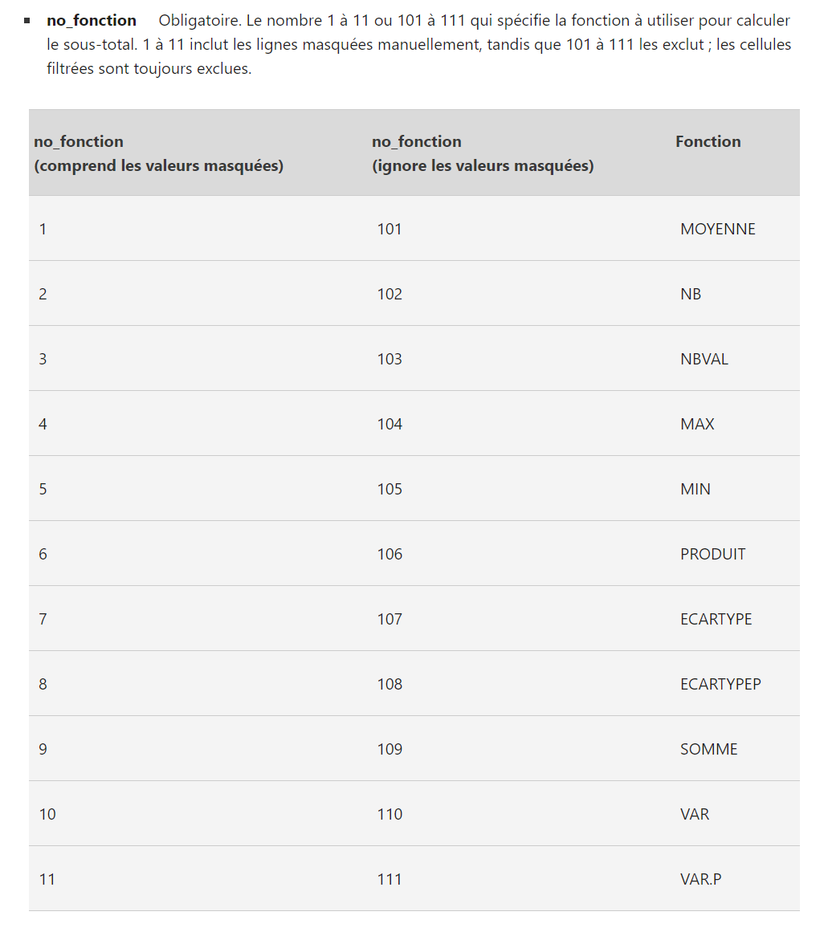
Source : | https://support.microsoft.com/fr-fr/office/sous-total-sous-total-fonction-7b027003-f060-4ade-9040-e478765b9939?ns=excel&version=90&syslcid=1036&uilcid=1036&appver=zxl900&helpid=xlmain11.chm60392&ui=fr-fr&rs=fr-fr&ad=fr

CA 2020 & Pays Correction
9 771 635 €

8 433 159 €
9 867 509 €
source de la carte : https://cmap.comersis.com/carte-pays-du-monde-gratuite-cm45h9ut728.html

Date | Services | Paiement | Allemagne | Algérie | Autriche | Espagne | France | Maroc | Portugal | Suisse | Tunisie
2020-11-29 | Vente | Espèce | 3,886 € | 6,724 € | 6,819 € | 2,778 € | 6,414 € | 2,029 € | 6,821 € | 6,856 € | 1,878 €
2020-06-20 | Location | CB | 847 € | 5,230 € | 1,143 € | 786 € | 6,409 € | 2,608 € | 6,402 € | 3,262 € | 6,272 €
2020-10-17 | Vente | CB | 6,719 € | 7,469 € | 4,514 € | 916 € | 6,408 € | 7,433 € | 4,096 € | 2,176 € | 6,192 €
2020-09-18 | Location | Espèce | 2,329 € | 2,426 € | 1,843 € | 7,183 € | 6,403 € | 3,087 € | 5,646 € | 5,013 € | 2,420 €
2020-06-01 | Vente | Espèce | 6,058 € | 5,893 € | 3,161 € | 5,185 € | 6,402 € | 1,641 € | 5,055 € | 5,300 € | 3,564 €
2020-05-20 | Vente | Espèce | 4,163 € | 3,297 € | 1,322 € | 3,286 € | 6,400 € | 873 € | 2,011 € | 2,334 € | 3,083 €
2020-07-23 | Vente | Espèce | 5,320 € | 925 € | 865 € | 4,854 € | 6,399 € | 2,996 € | 4,643 € | 4,868 € | 4,390 €
2020-01-13 | Location | CB | 2,177 € | 4,325 € | 1,481 € | 5,828 € | 6,398 € | 6,464 € | 6,527 € | 6,054 € | 2,617 €
...

